ビラスチンOD錠20mg「明治」
後発医薬品情報提供票（案） |  |  |  |  |  |  | 2026年6月12日作成

 | 後発品 |  |  |  | 標準品
商品名 | ビラスチンOD錠20mg「明治」 |  |  |  | ビラノアOD錠20mg
販売会社名 | Meiji Seika ファルマ株式会社
薬効分類 | アレルギー性疾患治療剤
薬価 | 17.70円 |  |  |  | 44.80円
剤形 | 素錠、口腔内崩壊錠
規格 | 1錠中 ビラスチン20mg
効能・効果 | ○アレルギー性鼻炎 ○蕁麻疹 ○皮膚疾患（湿疹・皮膚炎、皮膚そう痒症）に伴うそう痒
用法・用量 | 通常、成人にはビラスチンとして1回20mgを1日1回空腹時に経口投与する。
添加物 | D-マンニトール、ポリビニルアルコール（部分けん化物）、低置換度ヒドロキシプロピルセルロース、クロスポビドン、軽質無水ケイ酸、ステアリン酸マグネシウム、アスパルテーム（L-フェニルアラニン化合物） 香料
規制区分 | 処方箋医薬品
貯法 | 室温保存
製剤の性状 | 白色/素錠

 | 直径(mm） |  | 厚さ(mm） | 重量(mg） | 直径(mm） | 厚さ(mm） |  | 重量(mg）
 | 8.0 |  | 2.9 | 180
 | 識別コード |  | MS131 |  | 識別コード
製剤特性 | ライム風味
安定性（無包装） | 温度 | 変化なし（褐色ガラス瓶・気密：60℃、3ヵ月） |  |  | 温度
 | 温湿度 | 硬度低下(2kp以上)(参考値)(褐色ガラス瓶・開放：40℃、75％RH、3ヵ月) |  |  | 温湿度
 | 湿度 | 硬度低下(2kp以上)(参考値)(褐色ガラス瓶・開放：25℃、75％RH、3ヵ月) |  |  | 湿度
 | 光 | 変化なし（シャーレ開放：D65、3600lux、総照度120万lux・hr） |  |  | 光
●ビラスチンOD錠20mg「明治」
○ビラノアOD錠20mg
ｐH5.0（50回転）
●ビラスチンOD錠20mg「明治」
○ビラノアOD錠20mg
Mean＋S.D.、n=46
<水なし服用>
薬物動態 （生物学的同等性） | 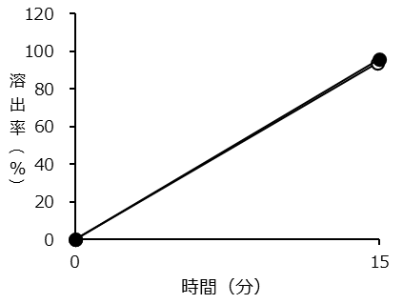 |  |  |  | 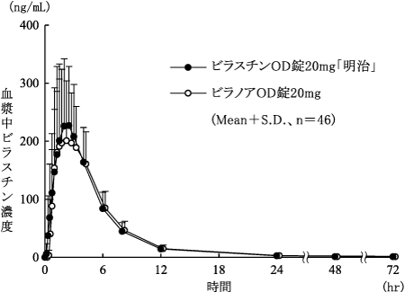
 | 本製品とビラノアOD錠20mgの溶出挙動は判定基準に適合し、溶出挙動は類似していると判定された。本製品とビラノアOD錠20mgの血中濃度推移から、生物学的同等性が確認された(承認時)。なお、血中濃度推移においては<水あり服用>の試験も実施している。
備考
連絡先 | Meiji Seikaファルマ株式会社 くすり相談室 〒104-8002 東京都中央区京橋2-4-16 フリーダイヤル(0120)093-396 電話(03)3273-3539
添付文書 | 第2版 |  |  |  | 第3版

